Exercise 02_BAR
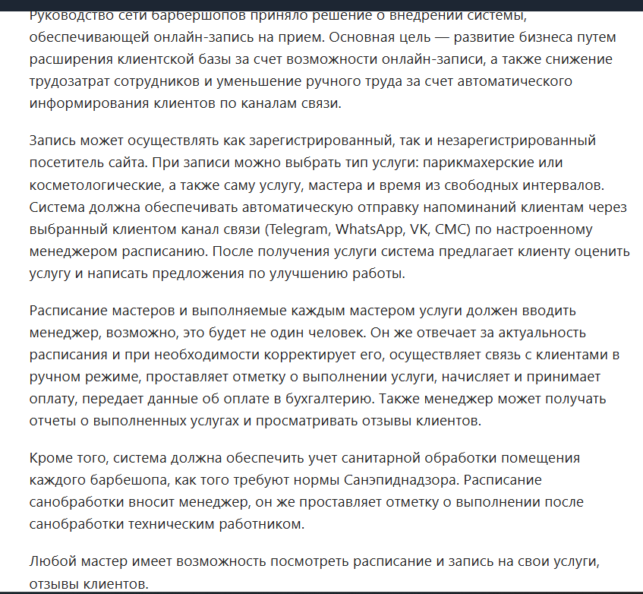
Exercise 02 - BAR
Индентификатор | Заинтересованная сторона | Интересы | Потребности | Проблемы
st00100 | Руководитель сети | 1. Объем бизнеса 2. Размер клиентской базы 3. Трудозатраты сотрудников 4. Средний чек | 1. Расширить клиентскую базу 2. Повысить средний чек 3. Снизить трудозатраты сотрудников на дозвоны и запись клиентов 4. Снизить ошибки при записи на услуги по телефону | 1. Отсутствие роста клиентской базы 2. Клиенты по записи не доходят на услуги 3. Высокие неравномерные трудозатраты (пиковые периоды) на запись по телефону, 4. Клиенты часто не могут записаться на услугу по телефону 5. В пиковые периоды менеджер не успевает обработать звонки для записи на услуги 6. Клиент часто не приходит на услугу, не помнит время записи 7. Клиенты при записи по телефону не видят полного списка услуг
st00200 | Зарегистрированный посетитель | 1. Быстрая запись (сохранены необходимые данные) 2. Удобные напоминания 3. Программа лояльноси | 1. Выбор мастера/услуги 2.Рейтинг мастеров 3. Уведомления в мессенджерах 4. История посещений 5. Отзывы | 1. Общение с менеджером 2. Не отвечает оператор 3. Не удобно выбрать дату и время, услугу, мастера 4. Нет автоматических напоминаний
st00300 | Незарегистрированный посетитель | 1. Быстрая запись 2. Удобные напоминания | 1. Выбор мастера/услуги 2.Рейтинг мастеров 3. Уведомления в мессенджерах 4. История посещений 5. Отзывы 6. Гостевой режим | 1. Общение с менеджером 2. Не отвечает оператор 3. Не удобно выбрать дату и время, услугу, мастера 4. Нет автоматических напоминаний
st00400 | Мастер | 1. Удобный график работы 2. Доступ к расписанию | 1. Личный кабинет с графиком 2. Управление "окнами" 3. Просмотр отзывов | 1. Простои 2. Нет инструментов продвижения
st00500 | Менеджер | 1. Автоматизация записи и уведомлений 2. Контроль оплат и финансовой отчетности 3. Удобное управление расписанием мастеров 4. Снижение ручного труда | 1. Единое расписание с возможностью редактирования 2. Интеграция с платежными системами 3. Гибкие настройки уведомлений (мессенджеры, SMS) 4. Отчеты по выполненным услугам и санобработке 5. Возможность ручного подтверждения записи/отмены | 1. Ручной ввод данных 2. Пиковые нагрузки 3. Ошибки при передаче данных в бухгалтерию 4. Нет синхронизации изменений расписания между мастерами 5. Нет автоматических напоминаний клиентам
st00600 | Администратор | 1. Контроль процессов 2. Отчетность | 1. Полные права доступа 2. Упрощение контроля за проведением санобработки | 1. Постоянный контроль за сотрудниками 2.Нет автоматизации отчетности
st00700 | Санэпиднадзор | 1. Соблюдение графика обработки 2. Подтверждение дезинфекции | 1. Журнал санобработки 2. Уведомления о нарушениях | 1. Пропущенные обработки 2. Фальсификация отчетов
st00800 | Разработчики системы | 1. Создание качественного и надежного продукта 2. Своевременная оплата 3. Минимизация доработок после внедрения | 1. Четкое ТЗ с учетом всех бизнес-процессов 2. Возможность интеграции с мессенджерами (Telegram, WhatsApp, SMS) 3. Масштабируемость системы для сети барбершопов | 1. Технические сложности (синхронизация расписания, уведомлений) 2. Высокая нагрузка при пиковых запросах 3. Необходимость поддержки разных каналов коммуникации
st00900 | Сотрудники регулятора | 1. Безопасность и надежность | 1. Отчетность 2. Соблюдение норм | 1. Несоблюдение правил
st01000 | Сотрудник службы сопровождения | 1. гибкий график 2. достойную оплату 3. удобную систему 4. четкое описание проблемы | 1. Четкое ТЗ 2. Оперативное устранение проблем | 1. Неоднозначные требования клиентов
st01100 | Бухгалтер | 1. Своевременная зарплата 2. Чёткая отчётность | 1. Автоматизированная система учёта 2. Оперативное формирование отчётов | 1. Большой объём ручной работы 2. Жёсткие сроки сдачи отчётности 3. Технические сбои в программах 4. Частые изменения законодательства

